Лист1
 |  | Опросный лист для заказа БКТП

Общие сведения БКТП
1 | Тип оболочки |  | Бетон |  |  |  |  |  |  | Сэндвич
2 | Степень огнестойкости (для БКТП-сэндвич) |  | II |  |  |  | III |  |  |  | IV |  |  | Нет
3 | Номинальное напряжение на строне ВН, кВ |  | 6 |  |  |  | 10 |  |  |  |  | Другое:_______________
4 | Тип компоновки |  | Выделенная абонентская часть |  |  |  |  |  |  | Совмещенная РУНН и РУВН
5 | Площадки обслуживания |  | Да |  |  |  |  |  |  | Нет
Трансформатор
6 | Тип силового трансформатора |  | ТМ |  |  |  | ТМГ |  |  |  | ТСЛ |  |  | Другой:______
7 | Мощность силового трансформатора, кВА |  | 16 |  | 25 |  | 40 |  | 63 |  | 100 |  | 160 |  | 250
 |  |  | 400 |  | 630 |  | 1000 |  | 1250 |  | 1600 |  | 2500 |  | Др.:____
8 | Соединение обмоток трансформатора |  | Д/У |  |  |  | У/У |  |  |  | У/Z |  |  | Другое:______
9 | Количество силовых трансформаторов |  | 1 |  |  |  | 2 |  |  |  |  | Другое:_______________
РУВН
10 | Тип оборудования (при выборе КСО-298, КСО-307, КСО-399 заполняется отдельный опросный лист для КСО) |  | RM6 |  | КСО-366 |  | КСО-393 |  | КСО-298 |  | Другой: _______
11 | Тип БКТП |  | Тупиковая |  |  |  |  |  |  | Проходная
12 | Назначение камер |  | Ввод |  |  |  |  |  |  | Кол-во:____________
 |  |  | Отходящая линия |  |  |  |  |  |  | Кол-во:____________
 |  |  | Секционный выключатель |  |  |  |  |  |  | Кол-во:____________
 |  |  | Секционный разъединитель |  |  |  |  |  |  | Кол-во:____________
 |  |  | Трансформатор напряжения |  |  |  |  |  |  | Кол-во:____________
13 | Учет на стороне ВН |  | Да |  |  |  | Тип счетчика:_____________ |  |  |  |  | Нет
14 | Секционирование на стороне ВН |  | Да |  |  |  |  |  |  | Нет
15 | Наличие ОПН |  | Да |  |  |  |  |  |  | Нет
РУНН
16 | Материал сборных шин |  | Алюминий |  |  |  |  |  |  | Медь
17 | Предпочтительная марка коммутационной аппаратуры |  | Schneider Electric |  |  | ABB |  |  | Legrand |  |  | DEKraft |  |  | Другой: ___________
 |  |  | Hyundai |  |  | LSIS |  |  | Контактор |  |  | КЭАЗ
18 | Вводной аппарат |  | Разъединитель |  |  |  | Автоматический выключатель |  |  |  |  |  | Марка:______________
19 | Номинальный ток вводного аппарата |  | 250 |  | 400 |  | 630 |  | 1000 |  | 1250 |  | 1600 |  | 2000
 |  |  | 2500 |  | 3200 |  | 4000 |  | 5000 |  | 6300 |  | Др.:__________
20 | Учет на вводе РУНН |  | Да |  |  |  | Тип счетчика:_______________ |  |  |  |  | Нет
21 | Приборы контроля на вводе (3 амперметра + 1 вольтметр) |  | Да (аналоговые) |  |  |  | Да (цифровые) |  |  |  |  | Нет
22 | Номинальный ток трансформаторов тока |  | 250/5 |  | 400/5 |  | 600/5 |  | 800/5 |  | 1000/5 |  | 1250/5 |  | 1500/5
 |  |  | 2000/5 |  | 2500/5 |  | 3000/5 |  | 4000/5 |  | 5000/5 |  | Др.:__________
23 | Секционирование на стороне НН |  | Да |  |  |  |  |  |  | Нет
24 | Наличие АВР на стороне НН |  | Да |  |  |  |  |  |  | Нет
25 | Секционный аппарат |  | Разъединитель |  |  |  | Автоматический выключатель |  |  |  |  |  | Марка:______________
26 | Номинальный ток секционного аппарата |  | 250 |  | 400 |  | 630 |  | 800 |  | 1000 |  | 1250 |  | 1600
 |  |  | 2000 |  | 2500 |  | 3200 |  | 4000 |  | 5000 |  | 6300 |  | Др.:____
27 | Тип отходящих линий РУНН |  | Рубильник с предохрателями |  |  |  |  |  |  | Автоматический выключатели
 |  |  | ZLBM(ABB) |  | ARS(Apator) |  | SL(Jean Muller) |  |  | согласно п.17
 |  |  | РПС |  | Другой:_____________________
28 |  |  | 1 | 2 | 3 | 4 | 5 | 6 | 7 | 8 | 9 | 10 | 11 | 12 | 13 | 14
 | 1-ая секция: номинальный ток аппарата
 | 1-ая секция: номинальный ток расцепителя
 |  |  | 1 | 2 | 3 | 4 | 5 | 6 | 7 | 8 | 9 | 10 | 11 | 12 | 13 | 14
 | 2-ая секция: номинальный ток аппарата
 | 2-ая секция: номинальный ток расцепителя
29 | Учет на отходящих линиях РУНН |  | Да |  |  |  | Тип счетчика:_______________ |  |  |  |  | Нет
30 |  |  | 1 | 2 | 3 | 4 | 5 | 6 | 7 | 8 | 9 | 10 | 11 | 12 | 13 | 14
 | 1-ая секция: номинальный ток трансф. тока
 | 2-ая секция: номинальный ток трансф. тока
31 | Ампреметры на отходящих линиях |  | Да (аналоговые) |  |  |  | Да (цифровые) |  |  |  |  | Нет
32 | Уличное освещение, А |  | 16 |  |  |  | 25 |  |  |  | 40 |  |  | Другое:______
33 | Учет на уличное освещение |  | Да |  |  |  | Тип счетчика:_______________ |  |  |  |  | Нет
34 | Дополнительные требования
Схема окраски КТП
1 | Порталы воздушного ввода/вывода |  | серый RAL7035 (стандартное решение) |  |  |  |  |  |  |  |  | RAL_______
2 | Каркас, крыша, основание |  | серый RAL7035 (стандартное решение) |  |  |  |  |  |  |  |  | RAL_______
3 | Двери отсеков |  | серый RAL7035 (стандартное решение) |  |  |  |  |  |  |  |  | RAL_______
4 | Стены КТП |  | серый RAL7035 (стандартное решение) |  |  |  |  |  |  |  |  | RAL_______
5 | Прочая палитра RAL |  | темно-серый RAL7004, синий RAL5005, зеленый RAL6021, белый RAL9003

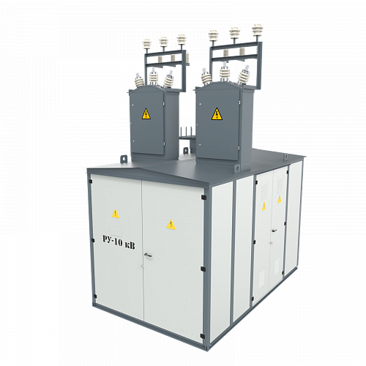

 |  |  | 1

 |  |  |  |  |  |  |  |  |  |  |  | 2

 |  | 4

 |  |  |  |  |  |  |  |  |  |  |  | 3

